Sheet1
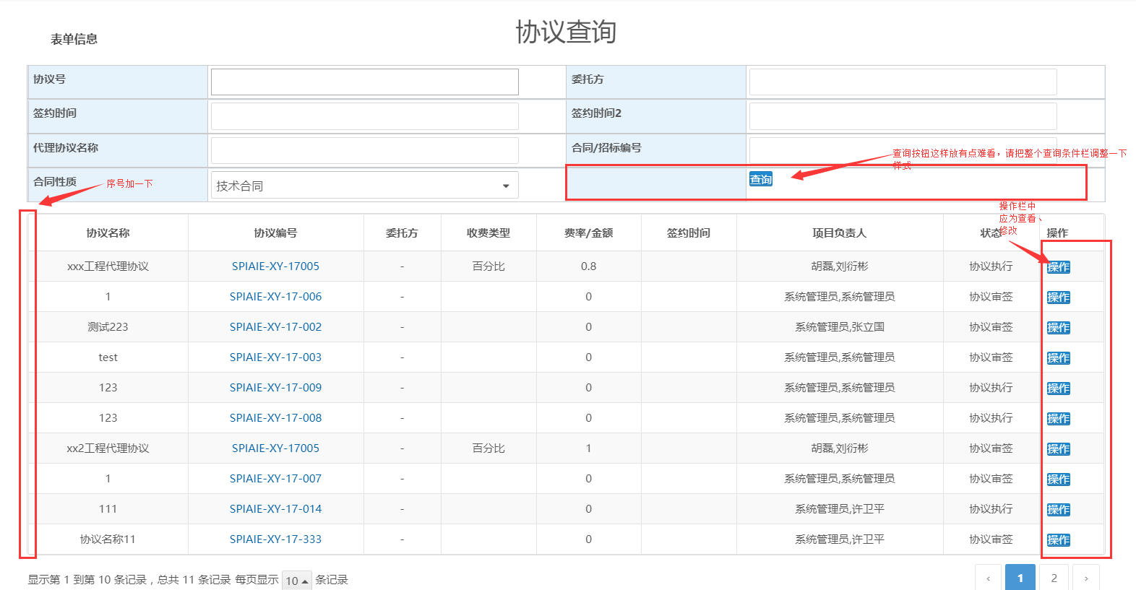
No | 模块 | 内容描述 | 参照
1 | 协议主流程 | 点创建协议报500错 | 1 | Sheets1
2 | 协议主流程 | 协议主页面，协议委托方选择报错 | 2
3 | 协议主流程 | 代理费应该为数值类型，自动生成、修改申请两个按钮格式需要调整 | 3
4 | 协议号修改 | 协议号验证、提示 | 4
5 | 协议号修改流程 | 协议号修改申请流程，表单不对，且没有审批意见；审批节点不对（应指定为合同、项目号审批人） | 5
6 | 协议主流程 | 编辑状态 | 6
7 | 协议审签 | 编辑状态不对，代理费率、协议委托方没有带出 | 7
8 | 协议审签 | 样式、子表的含义？审批意见等 | 8
9 | 协议主流程 | 审签完了，但没有看到审签的记录。 | 9
10 | 协议主流程-执行 | 表头没有 | 10
11 | 收退款流程 | 子表不可写？ | 11
12 | 收退款流程 | 审批记录 | 12
13 | 协议主流程-执行 | 收款记录子表问题 | 13
14 | 协议变更 | 样式、是否修改问题 | 14
15 | 协议变更 | 审批节点时，样式不对 | 15
16 | 协议主流程-执行 | 协议变更子表问题 | 16
17 | 协议归档 | 文件传入问题等 | 17
18 | 协议主流程 | 关联协议/合同中，获取不到数据 | 18
19 | 协议查询 | 查询条件样式问题等 | 19
20 | 项目主流程 | 招标人的选择时，没有出来数据，报500 | 20 | Sheets2
21 | 项目主流程 | 自动编号问题 | 21
22 | 项目编号修改申请 | 格式问题 | 22
23 | 项目 | alert改成统一弹出框 | 23
24 | 项目编号修改申请 | 审批节点提交时，弹出提示框？？ | 24
25 | 项目主流程 | 每个节点头应有收缩功能，方便查看 | 25
26 | 项目主流程 | 代理协议问题 | 26
27 | 项目主流程 | 文件问题 | 27
28 | 项目主流程 | 样式 | 28
29 | 项目招标公告 | 样式 | 29
30 | 项目招标公告 | 审批节点不能自己审批 | 30
31 | 项目主流程-招标公告 | 点增加分包后，没有保存，然后申请招标公告，这个申请记录就找不到了，应验证保存分包后才能做申请招标公告 | 31
32 | 项目主流程-招标记录 | 1、已经输入过数据后，点增加不会清除前面的数据 2、多条数据点编辑不能准确带出要编辑的数据 3、删除过数据后，弹出框的增加按钮不见了 4、弹出框的文件类型，如果输入过后再增加数据直接显示上传中 | 32
33 | 项目主流程-评标 | 点加入客户信息库，弹出alert测试数据，不要 | 33
34 | 项目主流程-评标 | 关联协议应改成popup，如果协议数量大，则不好使用 | 34
35 | 项目主流程-中标退保 | 数据没保存？ | 35
36 | 退保 | 样式 | 36
37 | 退保 | 只审批过一次，出现了两条审批记录？ | 37
38 | 中标退保 | 此节点没有提交按钮，怎么走下去？ | 38
39 | 我的合同、合同查询、我的项目、项目查询 | 样式 | 39
40 | 资料管理-资料查询 | 格式错乱 | 40
41 | 临时代职 | 功能空 | 41

1

2

3

4

5
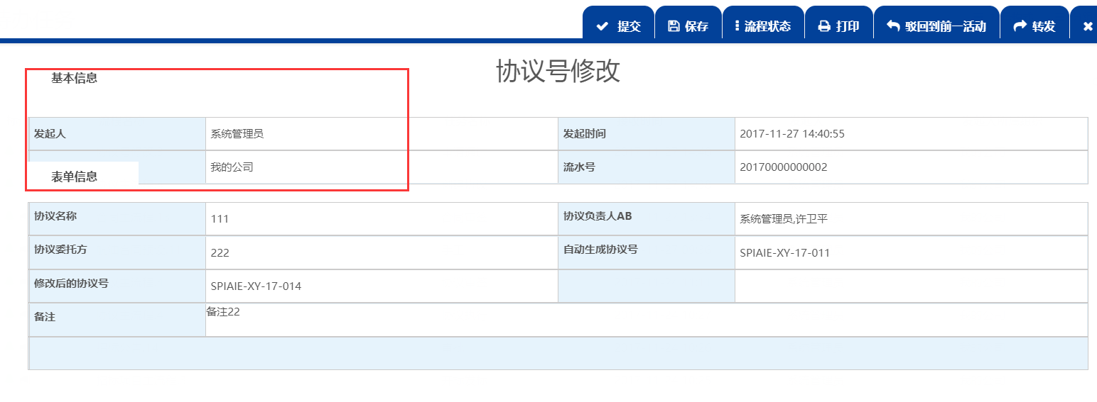

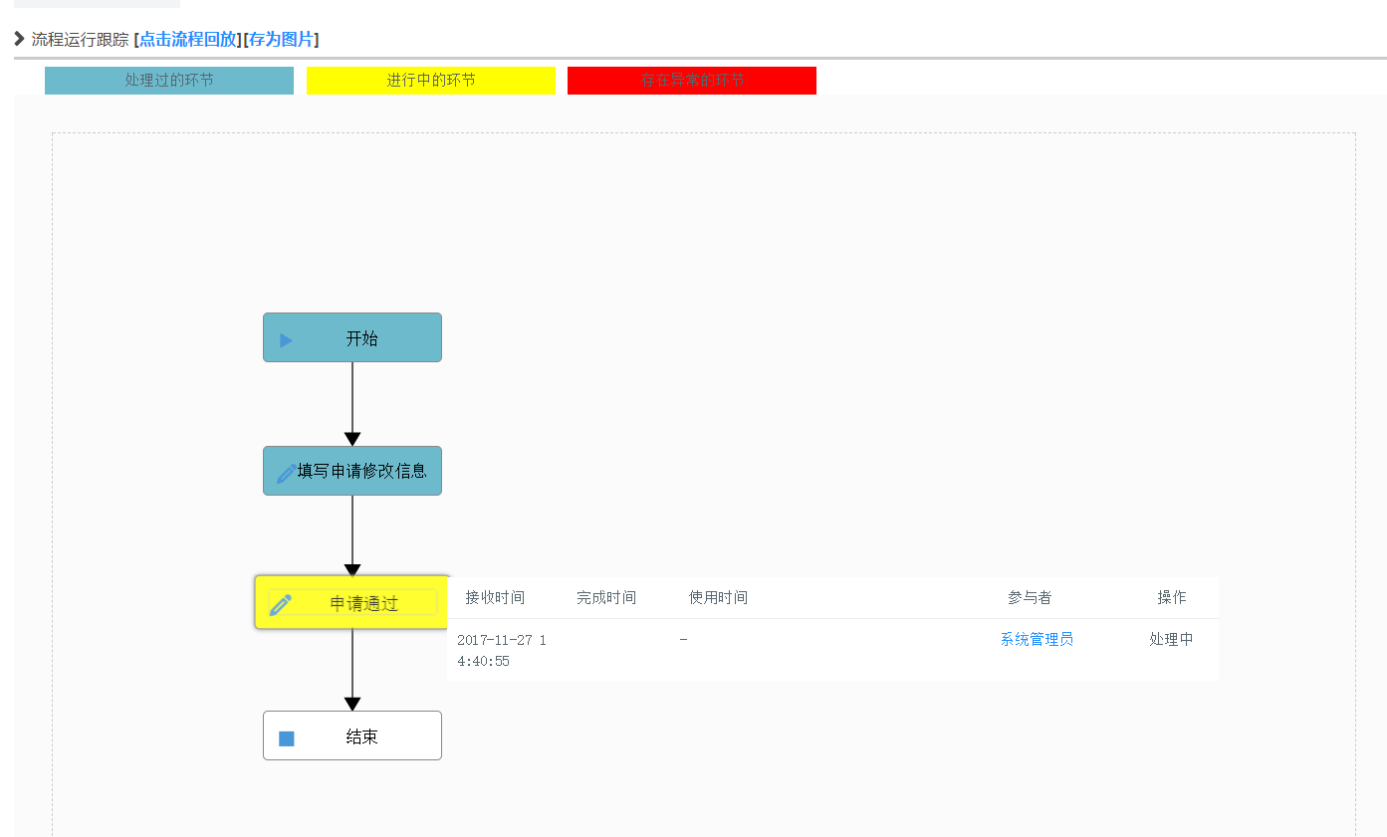

6
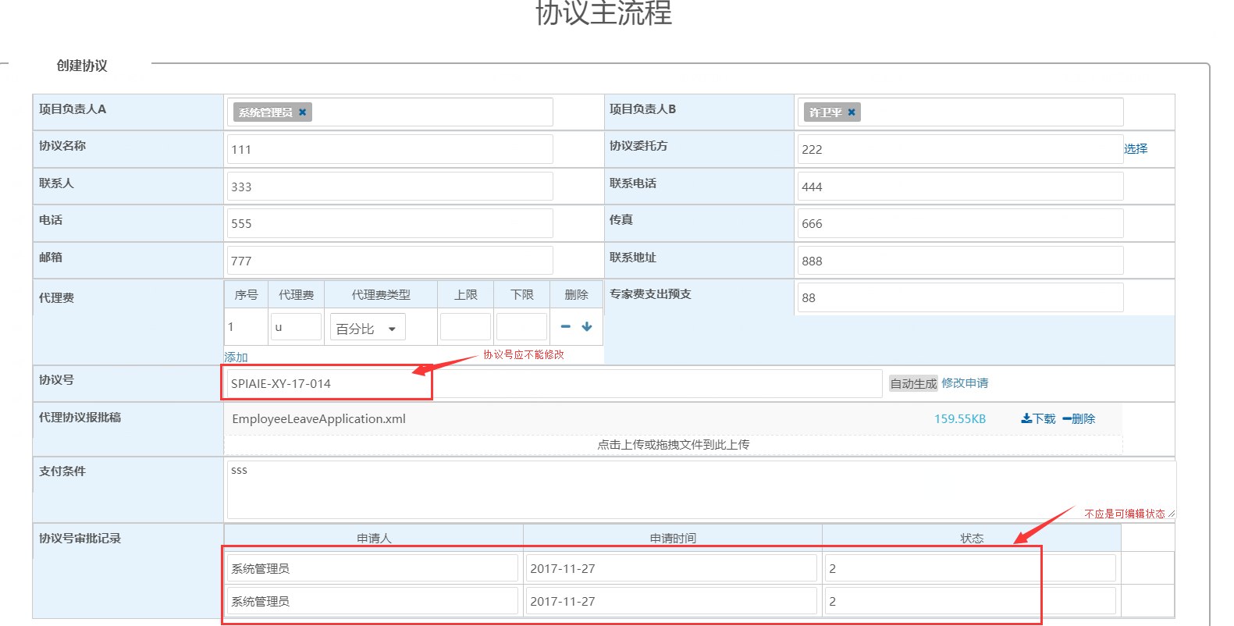

7
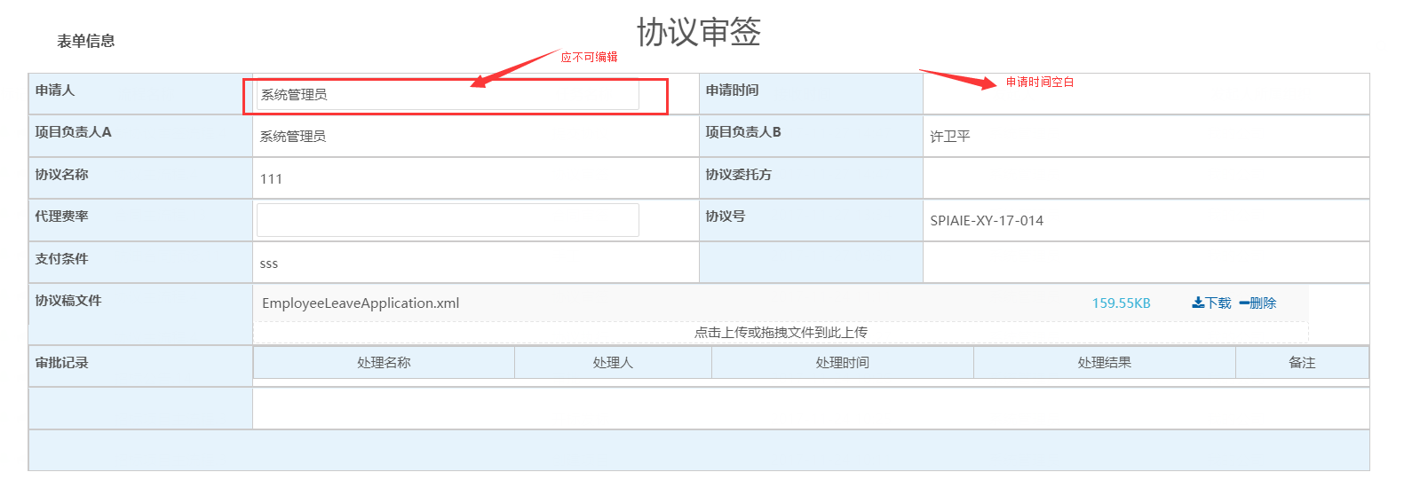

8
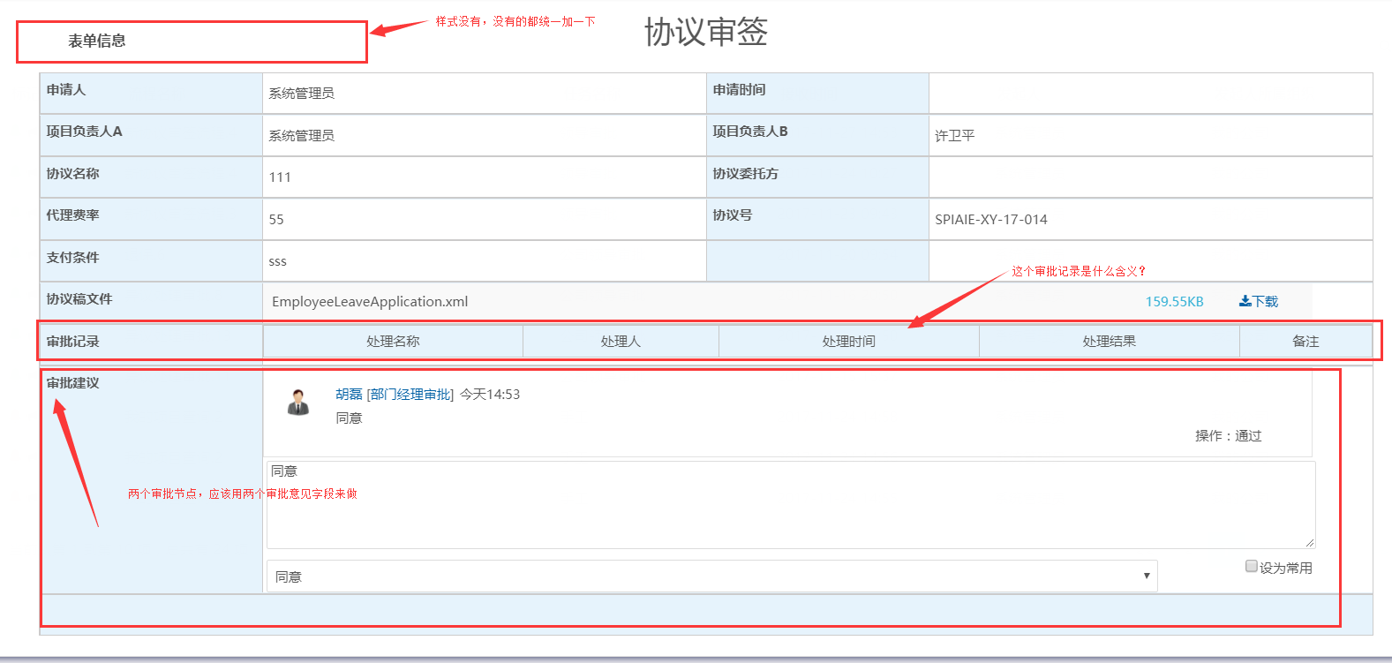

9

10
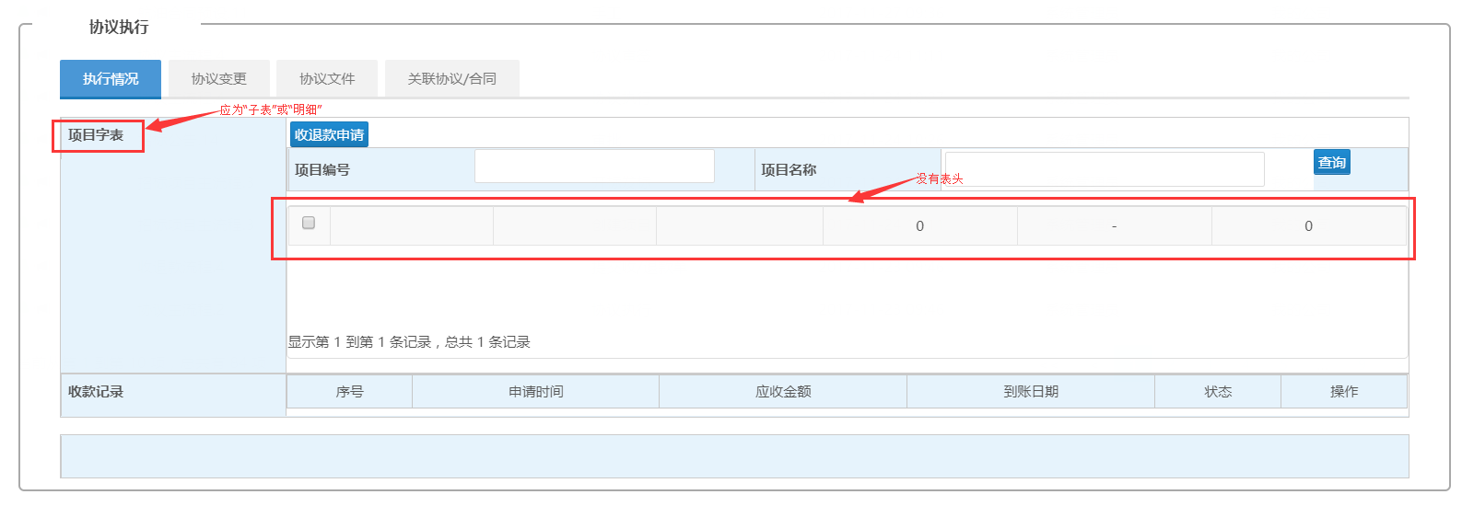

11
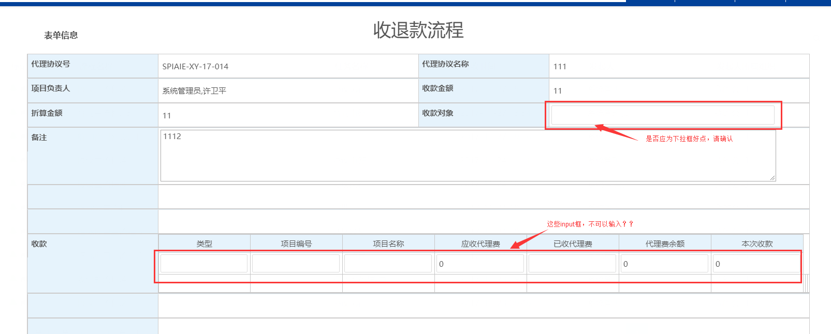

12
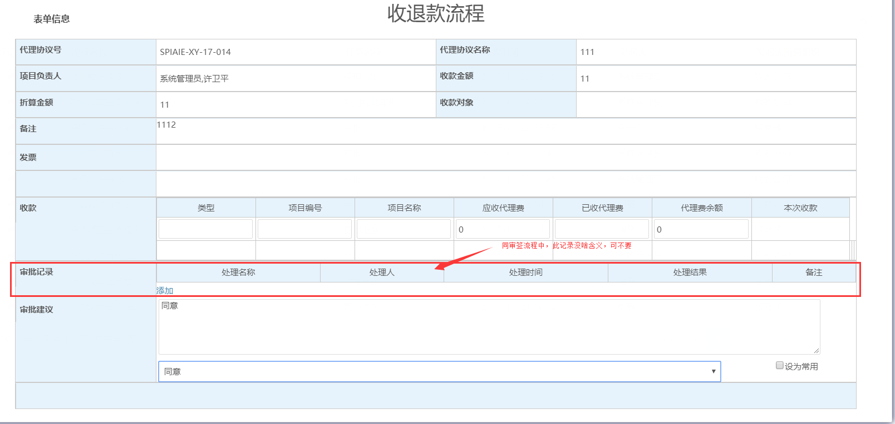

13
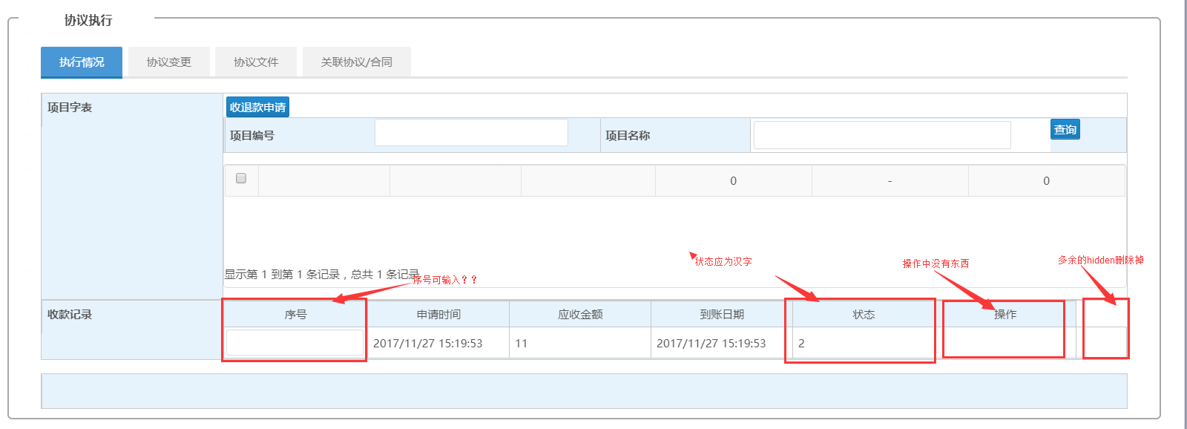

14
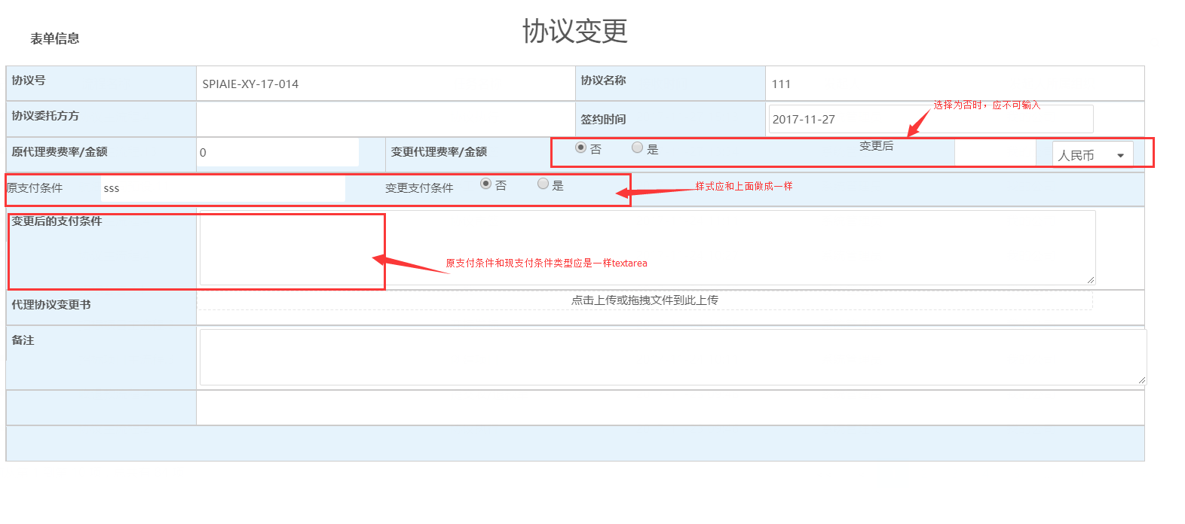

15
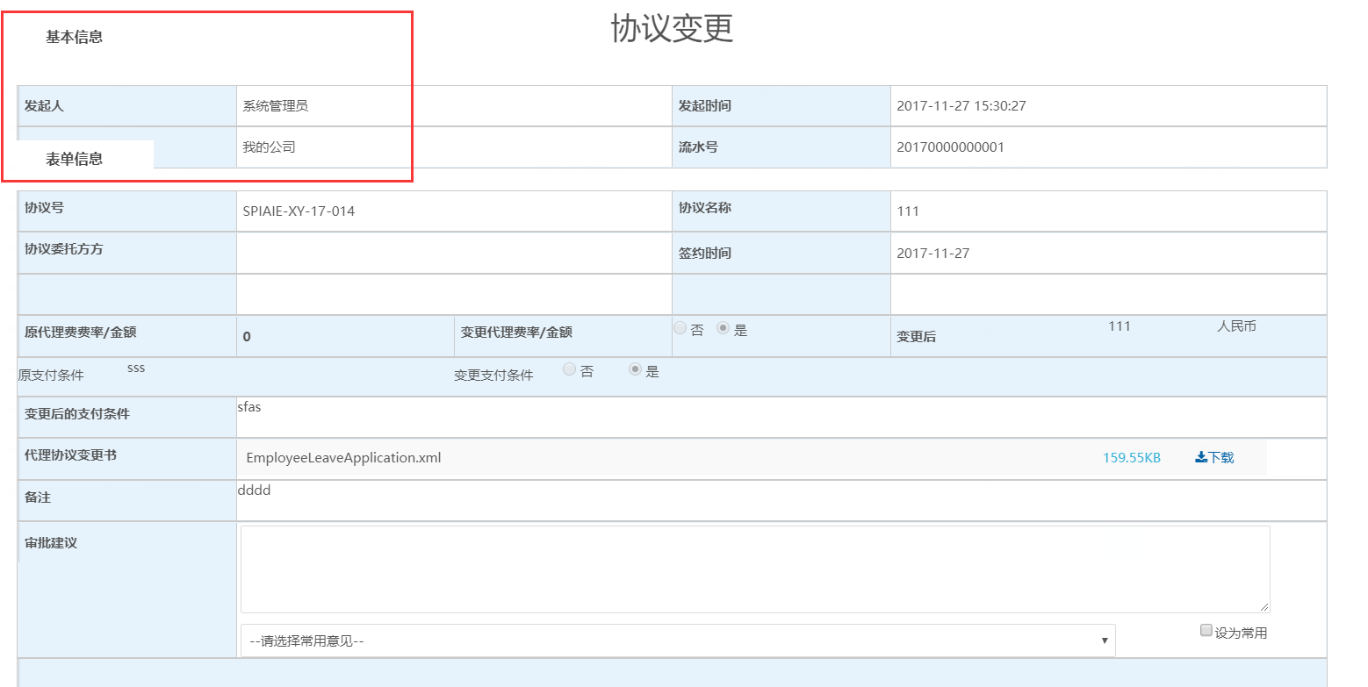

16

17
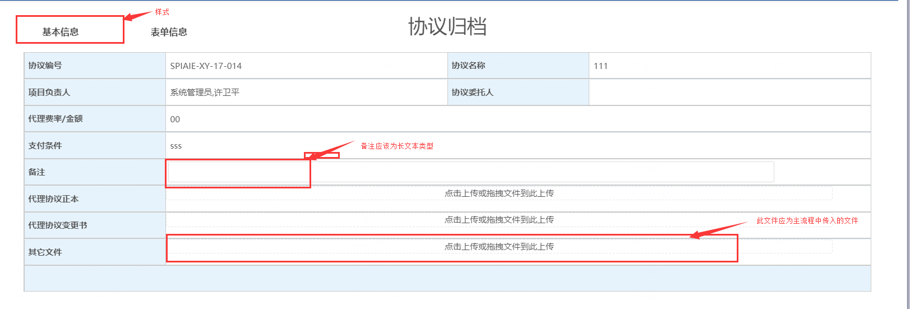

18

19

Sheet2
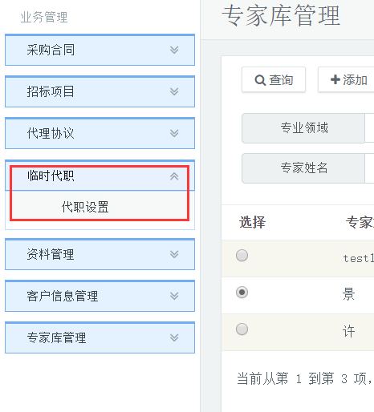
20
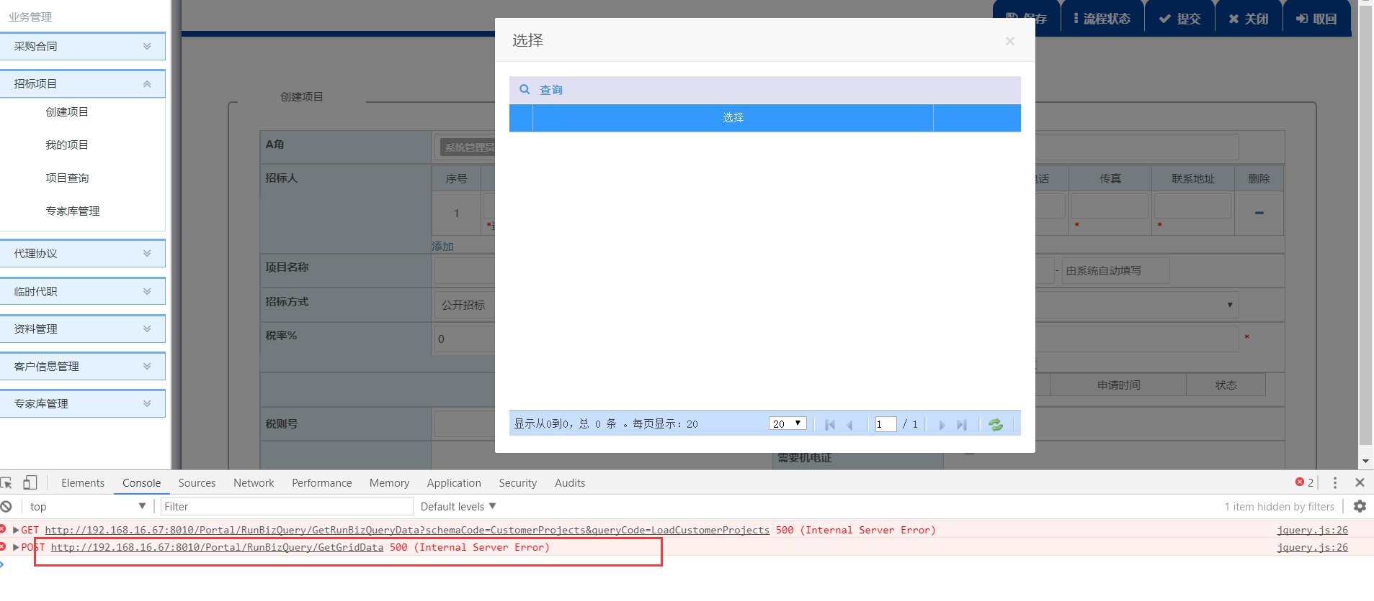

21
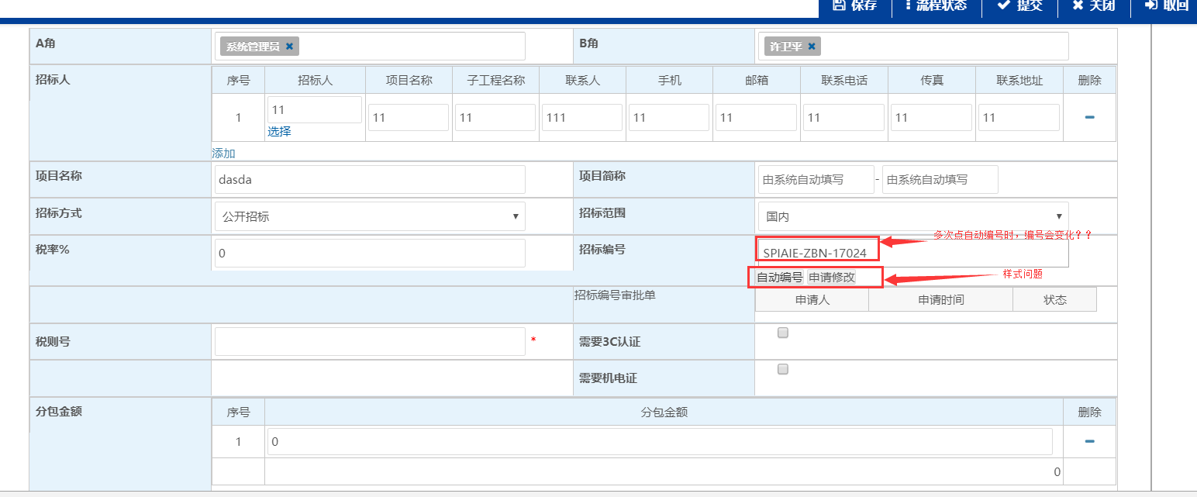

22
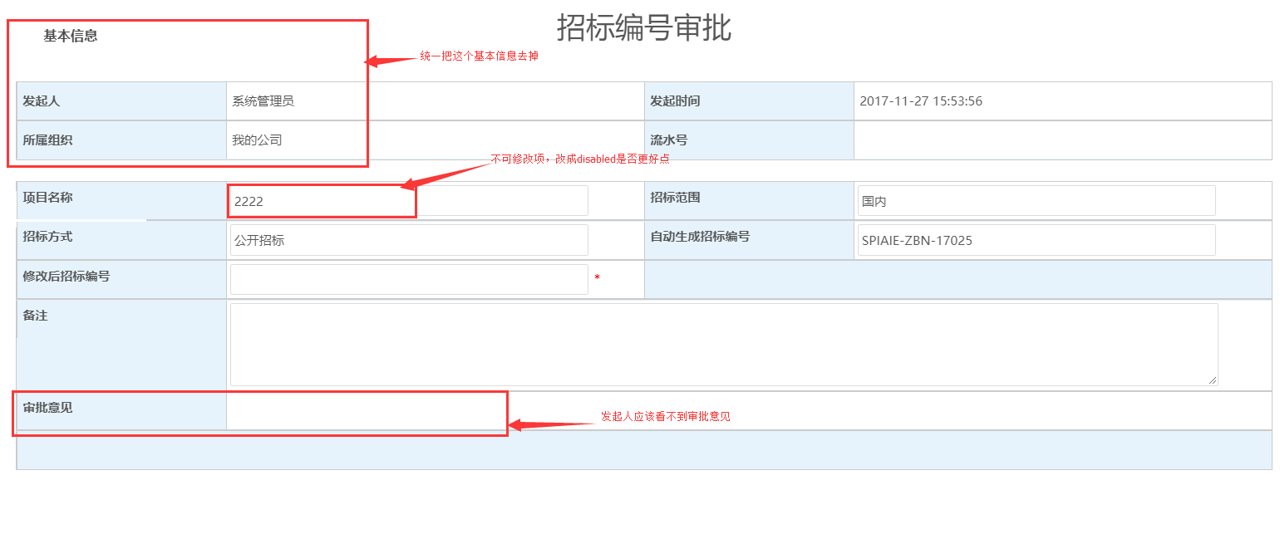

23
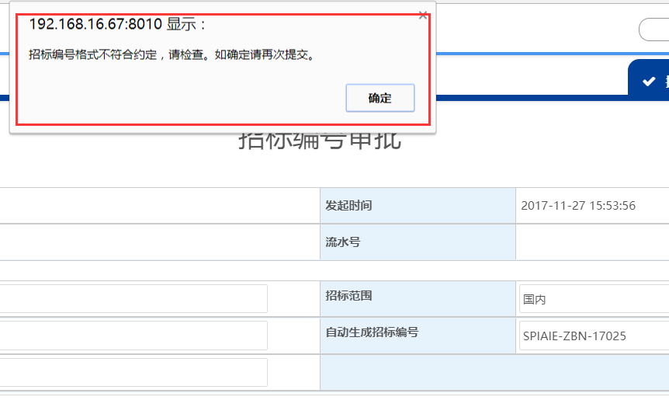

24
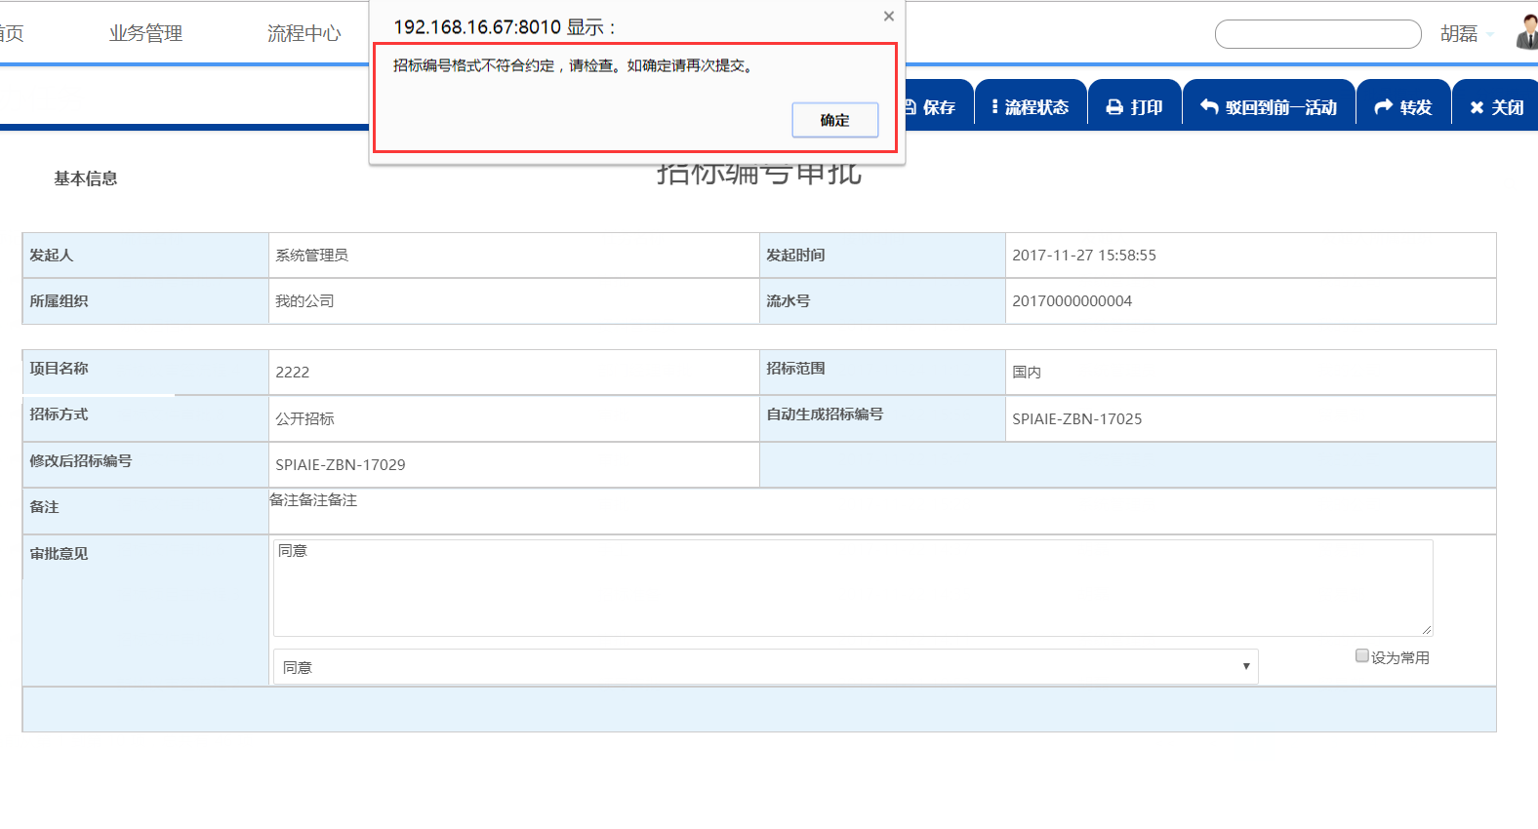

25
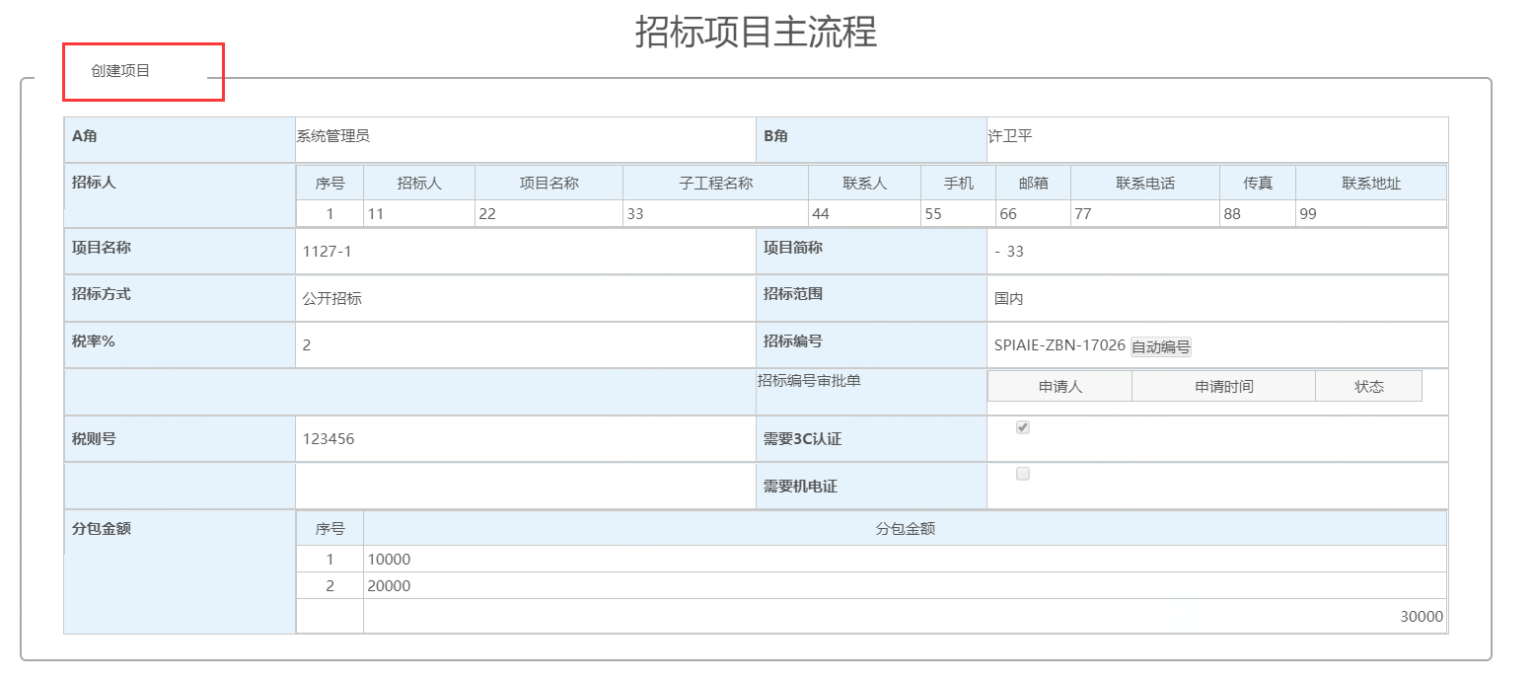

26
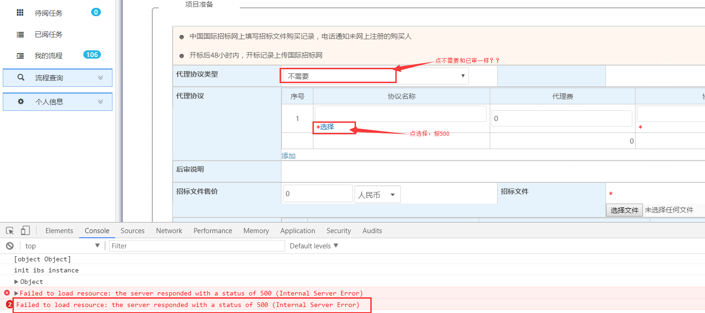

27
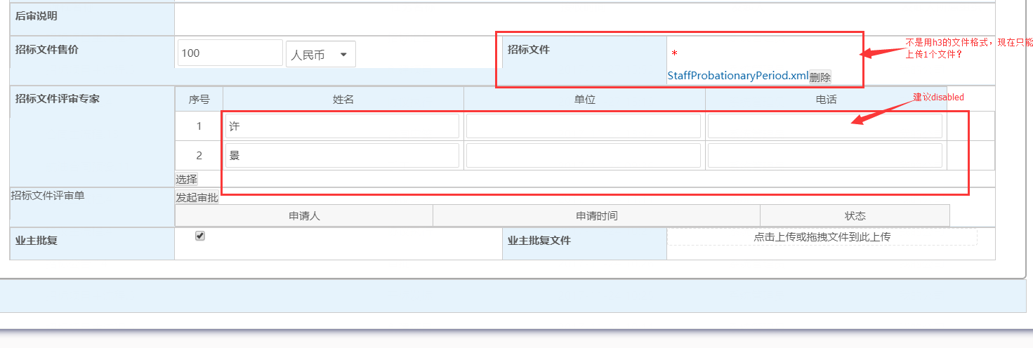

28

29

30
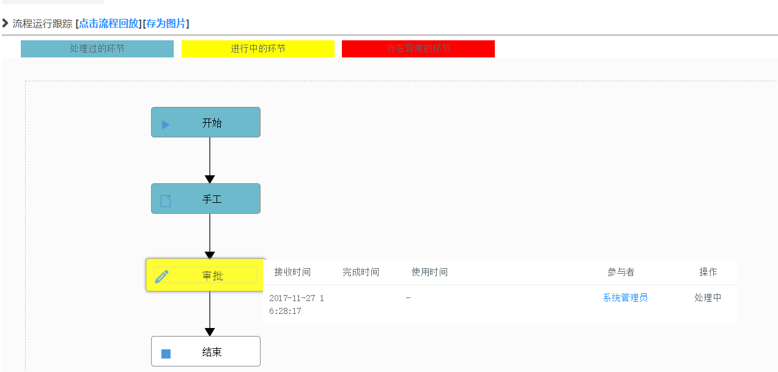

32
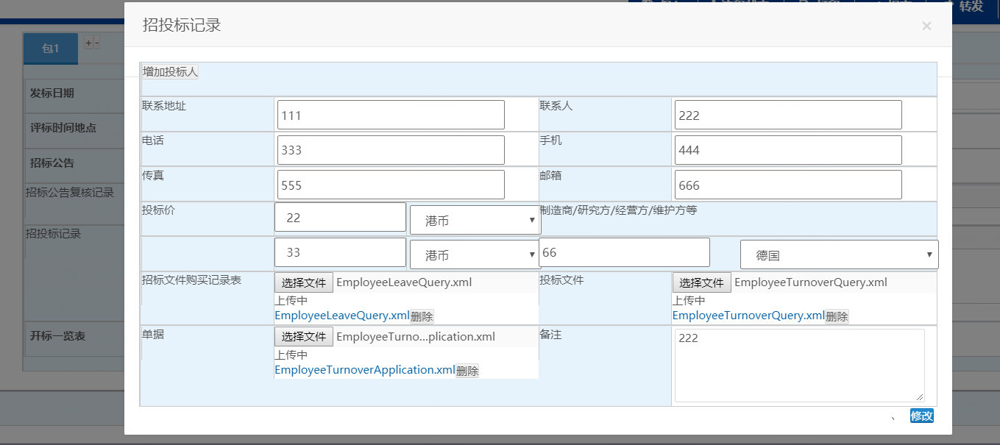

33
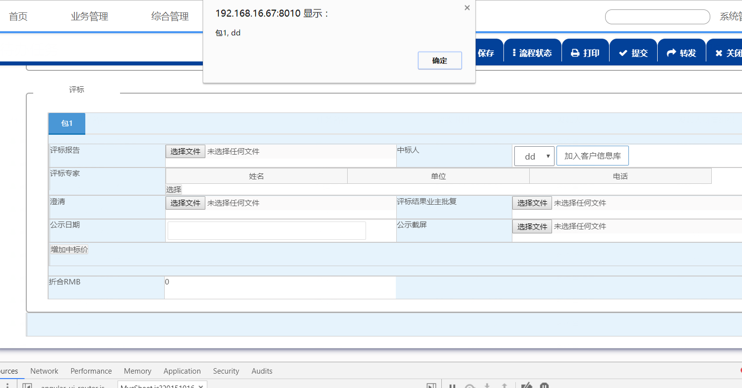

34
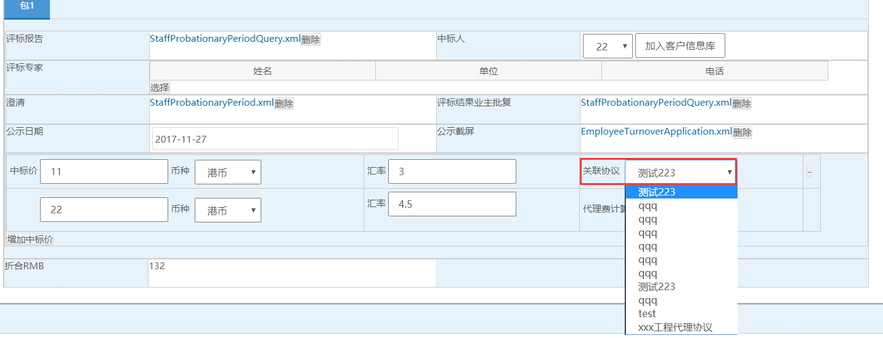

35
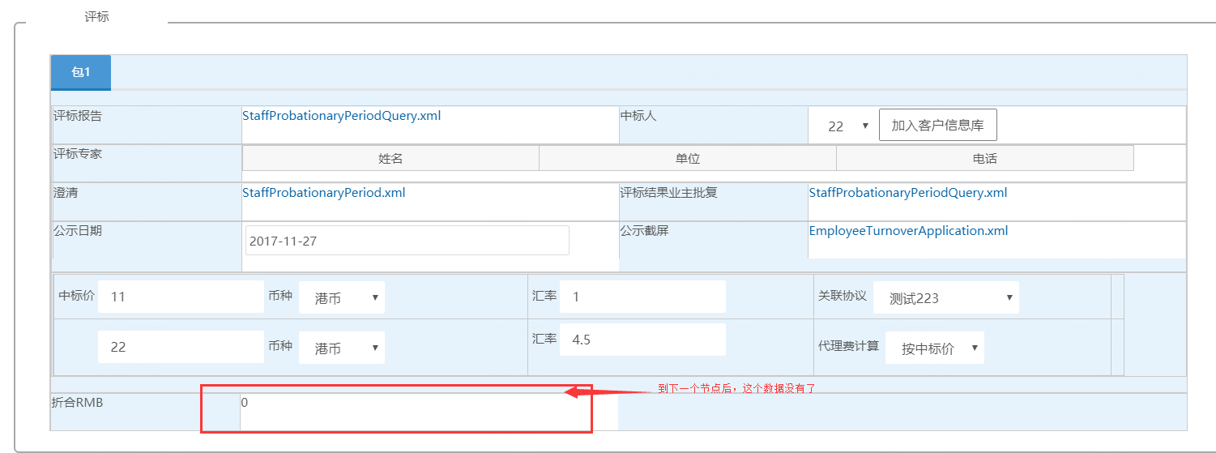

36
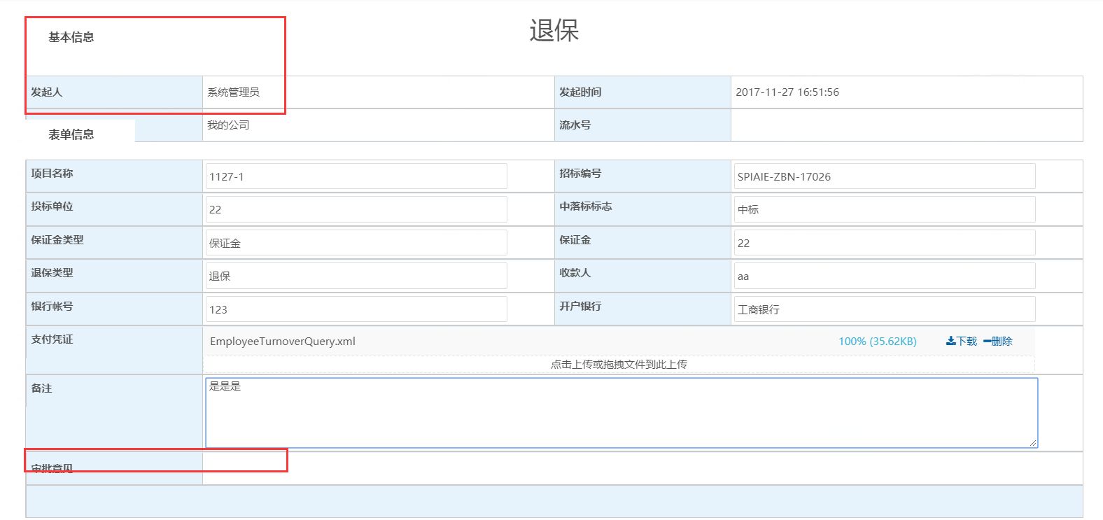

37
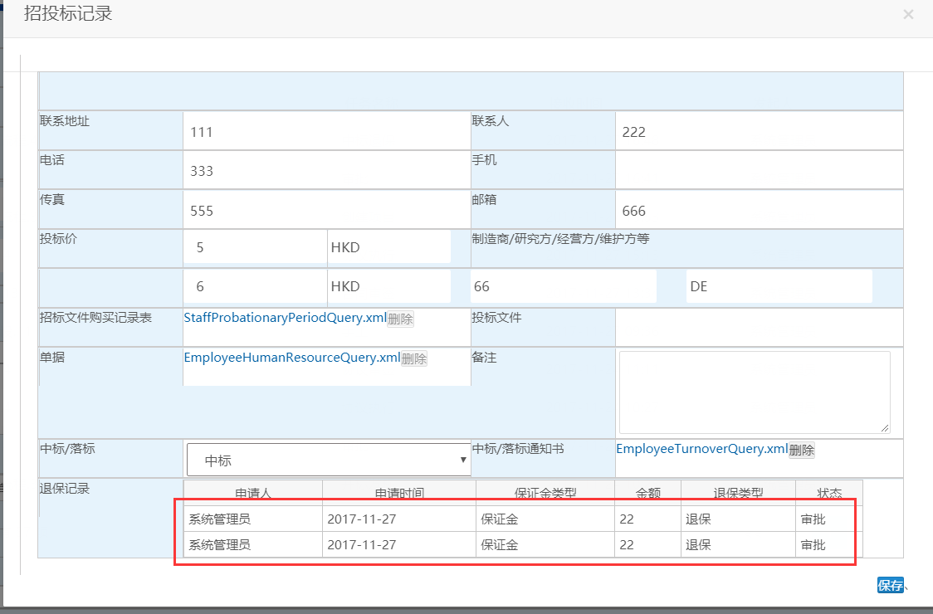

38
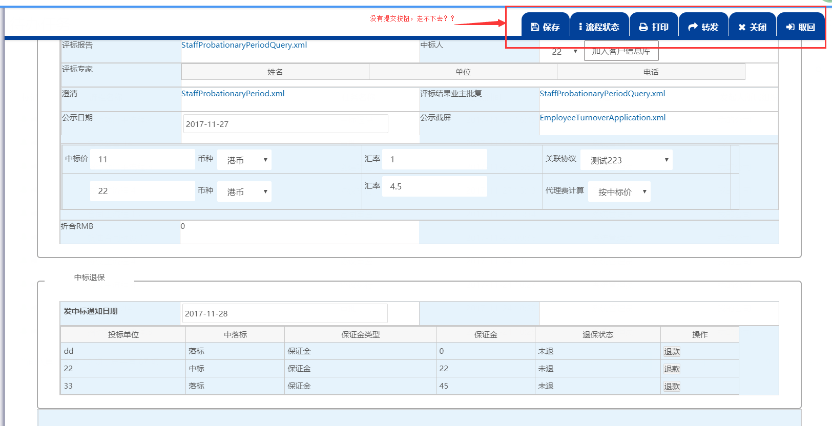

39
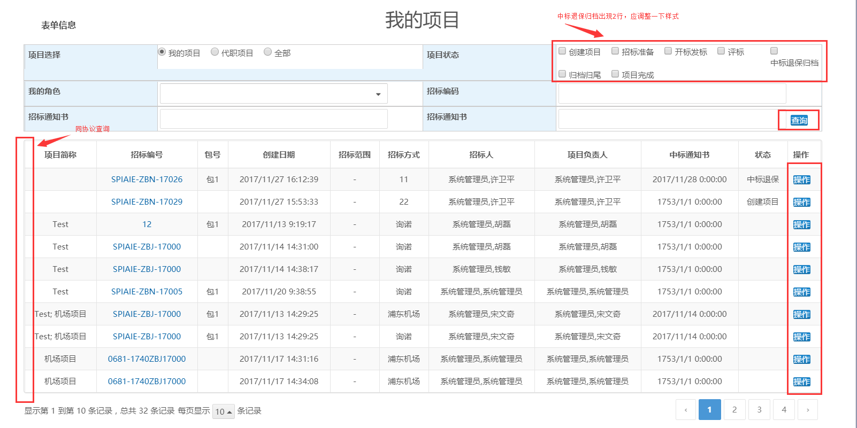

40

41

